①vscode
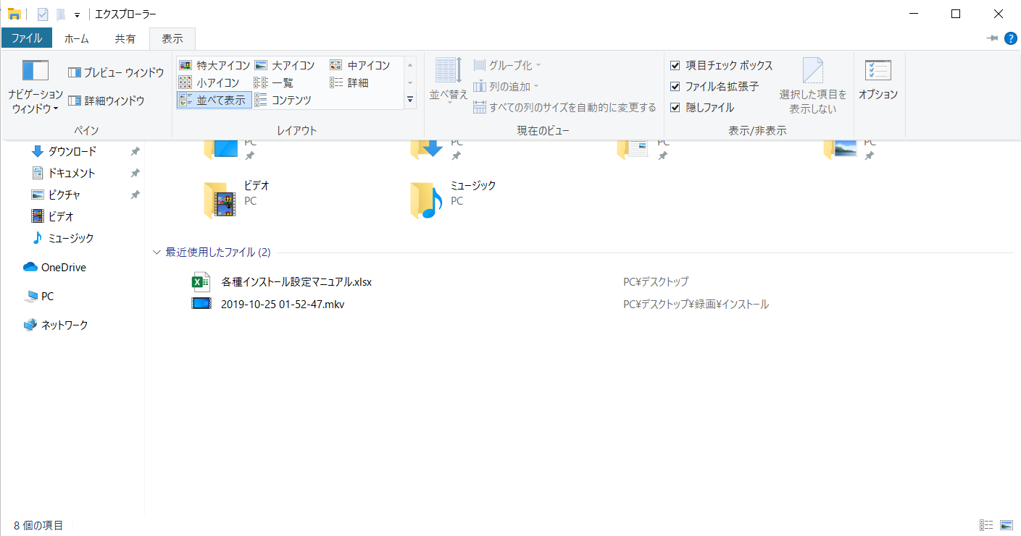
「Visual Studio Code」のインストール設定手順

① | 下記のリンクにアクセスする
 | https://code.visualstudio.com/
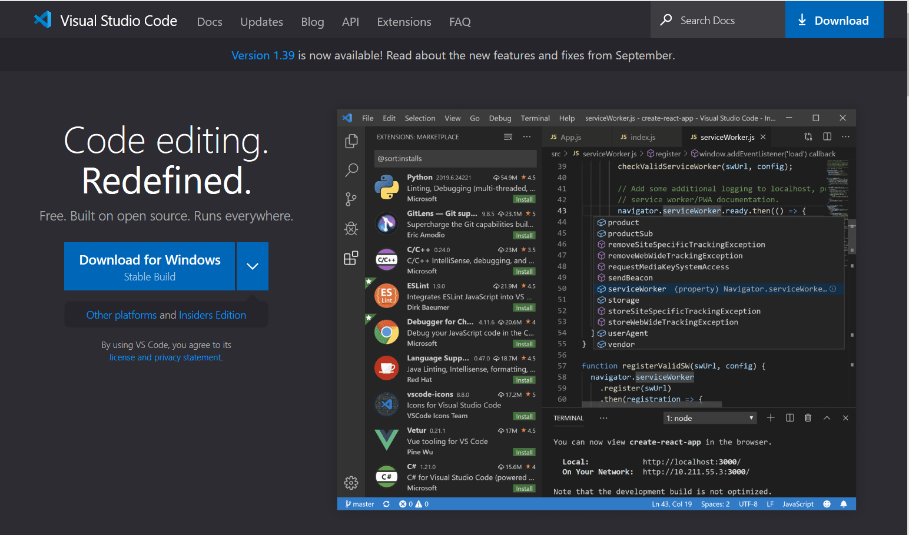

② | ダウンロードメニューからお使いの環境にあったものを選択する
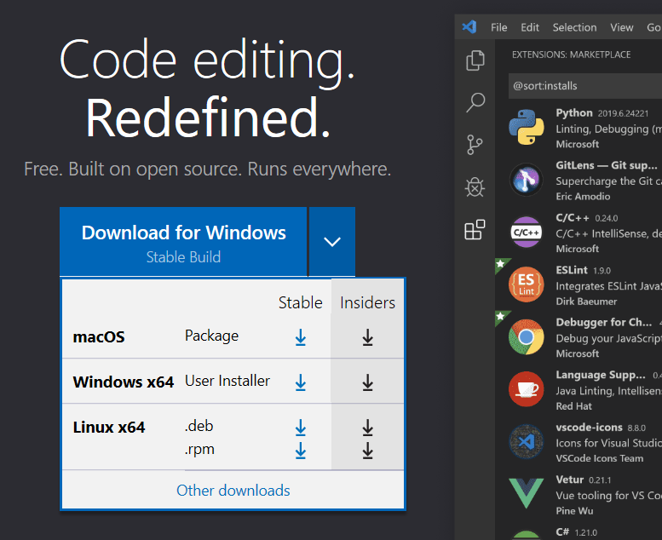

③ | ダウンロードメニューから「実行」を選択する

④ | 「同意する」を選択し、「次へ」を押下
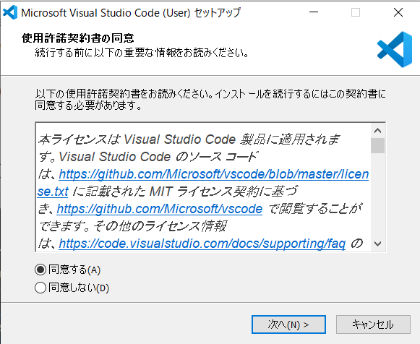

⑤ | 以下は基本的に変更を加えずに、「次へ」を押下
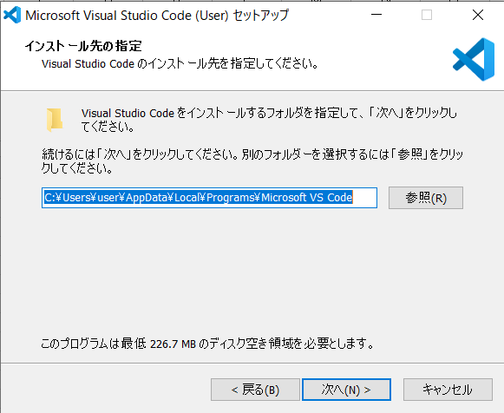

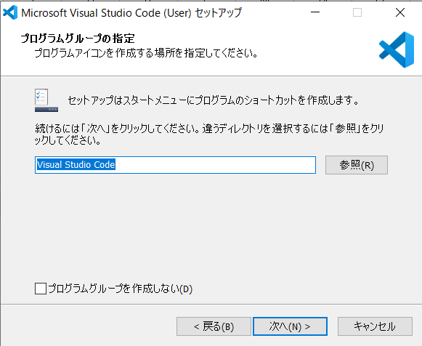

⑥ | 以下のようにチェックを追加して「次へ」を押下
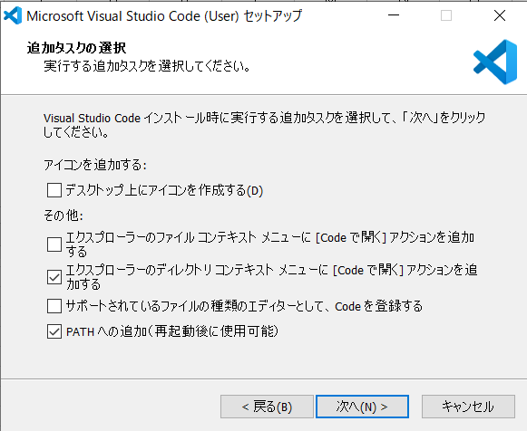

⑦ | 「インストール」を押下
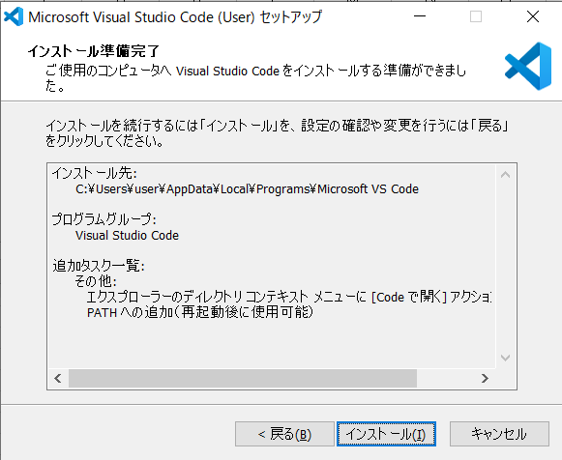

⑧ | 「Visual Studio Codeを実行する」にチェックを入れたまま「完了」を押下
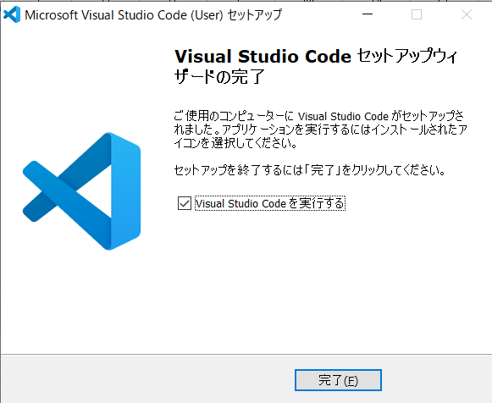

⑨ | 起動した画面の以下の場所にあるチェックを外す
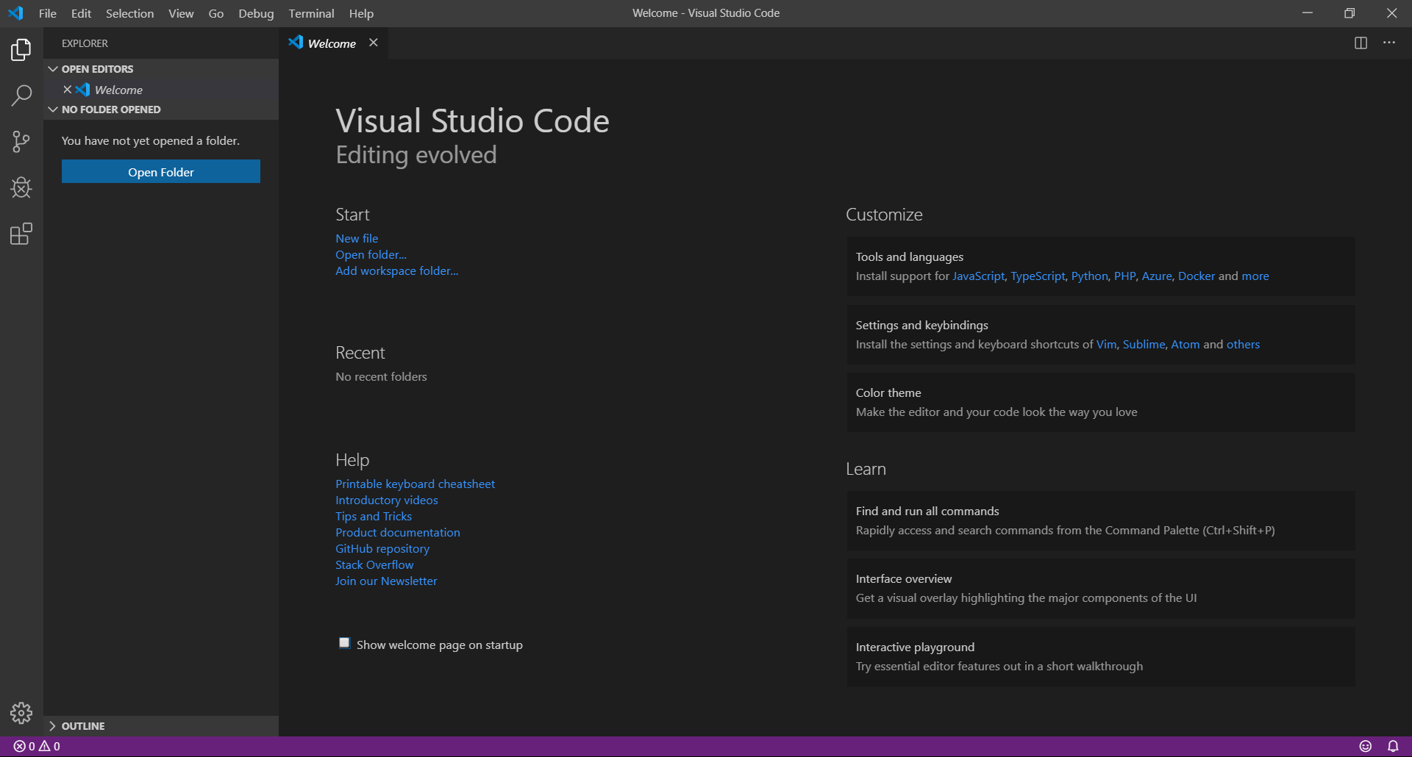

⑨ | 以下の場所をクリックする
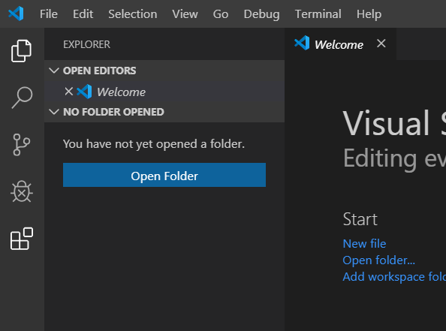

⑩ | 検索ボックスに「japan」と入力する
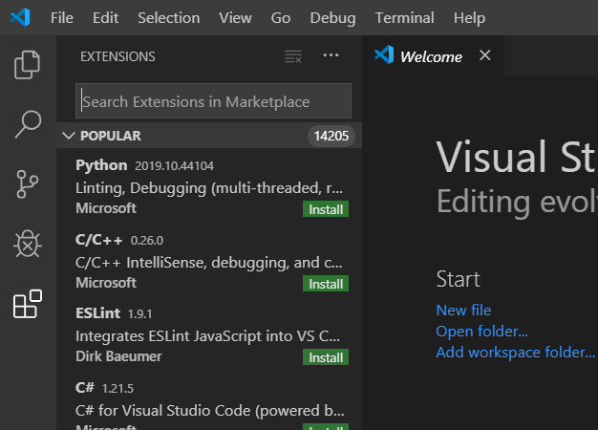

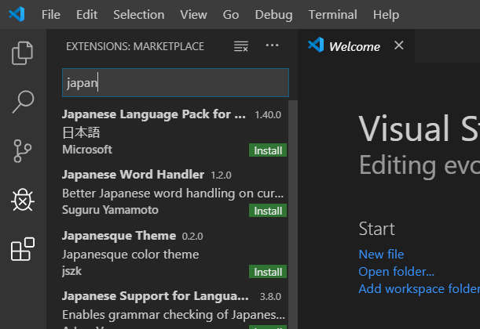

⑪ | Japan Language Pack for…の「Install」を押下

⑫ | 「Ctrlキー」+「Shiftキー」+「P」を押下し以下のようにコマンド パレットを開く
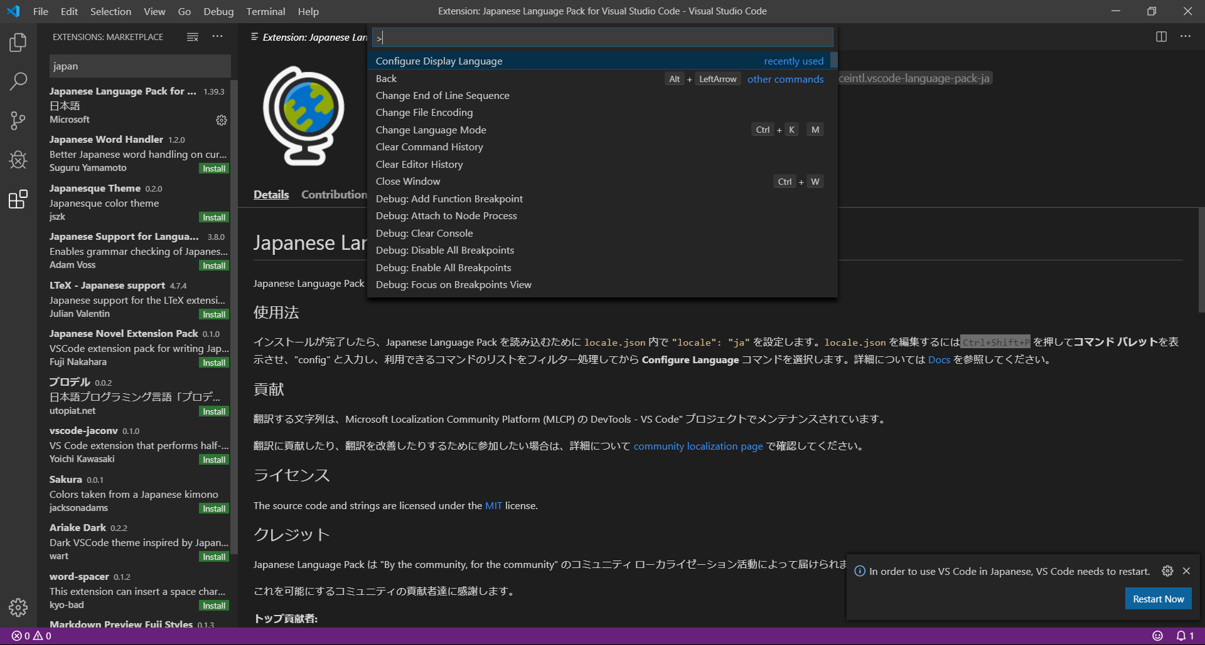

⑬ | ボックスに「config」と入力し「Enterキー」を押下
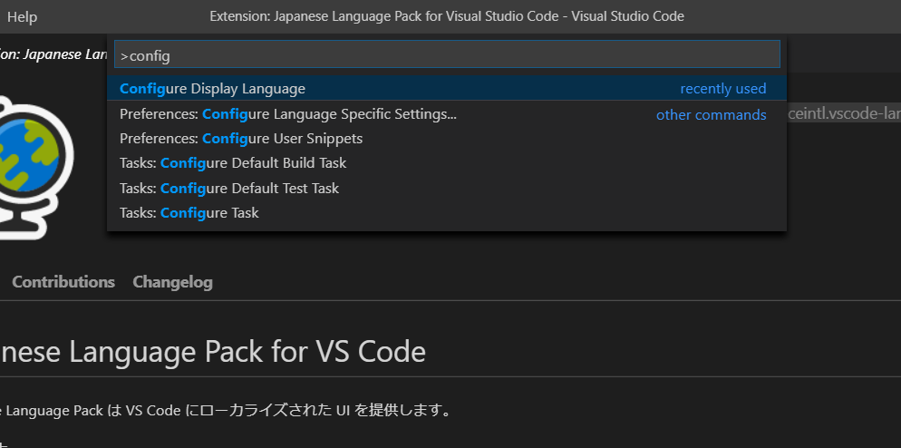

⑭ | プルダウンメニューの、「ja」をクリック

⑮ | 「Restart」を押下

⑯ | 再起動された画面上で再度、以下の場所をクリック
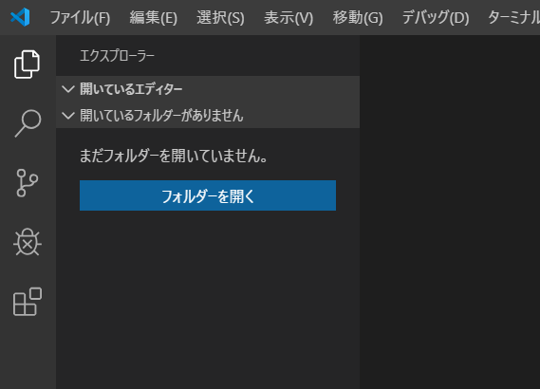

⑰ | 検索ボックスに「Git」と入力し「Git History」の「Install」を押下
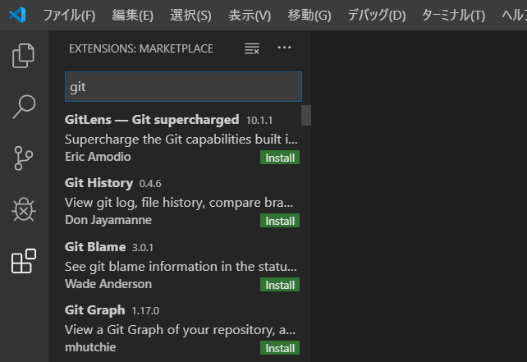

⑱ | 検索ボックスに「opne」と入力し「Open In Default Browser」の「Install」を押下
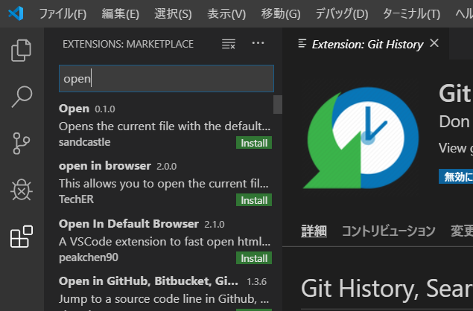

⑲ | 「ファイル」を押下し表示されたメニューの中から「自動保存」をクリックする
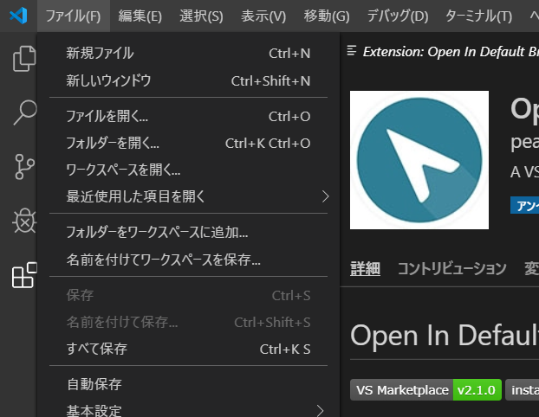

⑳ | Windowsのエクスプローラーで「ファイル名拡張子」と「隠しファイル」が表示されるようになっていることを確認する

②git
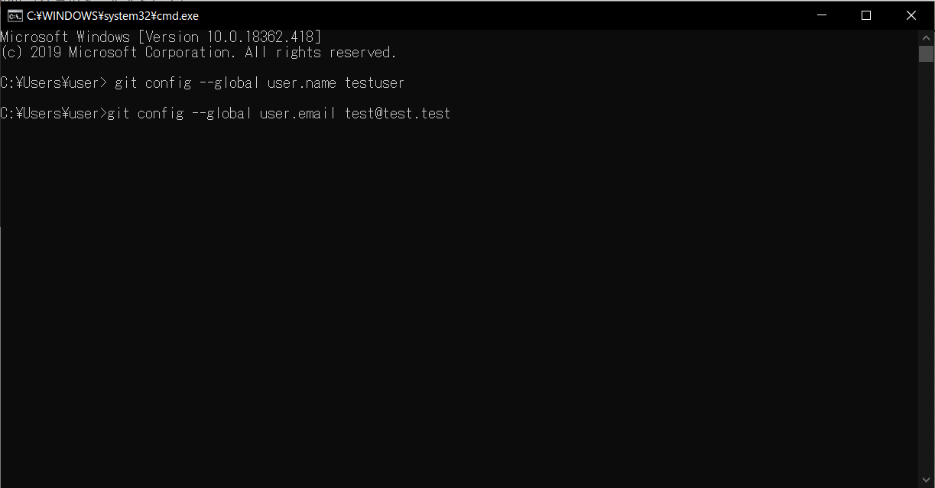
「git」のインストール手順

① | 下記のリンクにアクセスする
 | https://git-scm.com/downloads


② | ダウンロードメニューからお使いの環境にあったものを選択する
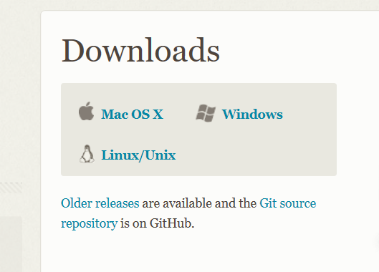

③ | ダウンロードメニューから「実行」を選択する

③ | 以下の画面基本手に変更を加えずに「Next」を押下
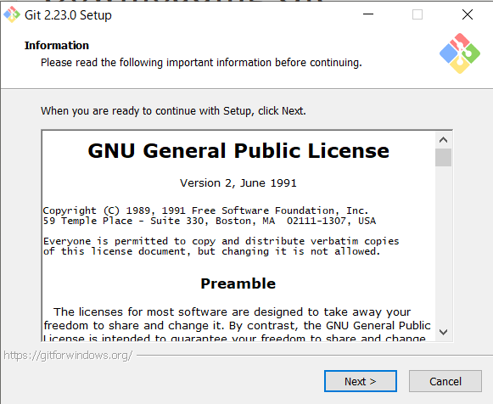

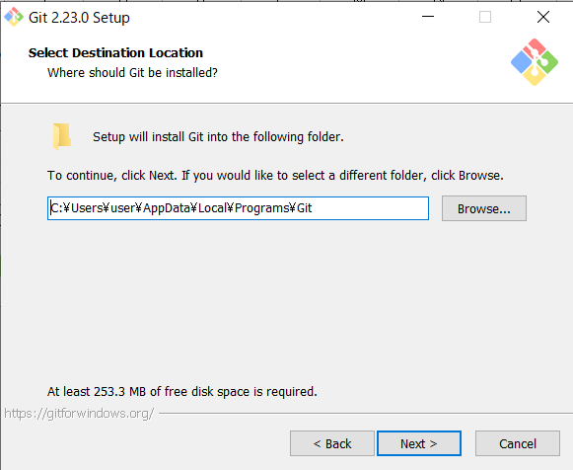

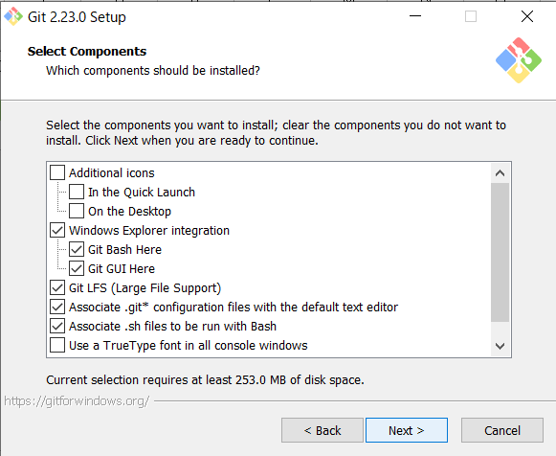

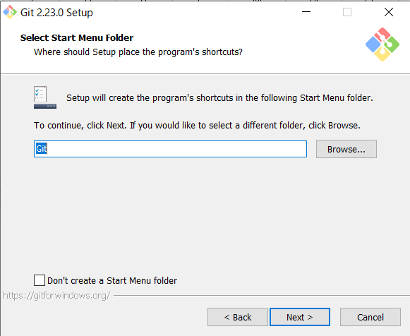

④ | プルダウンメニューから「Use Visual Studio Code as Git's default editor」を選択し「次へを押下
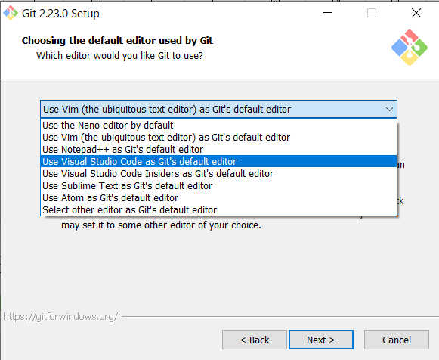

⑤ | 以下の画面基本手に変更を加えずに「Next」を押下
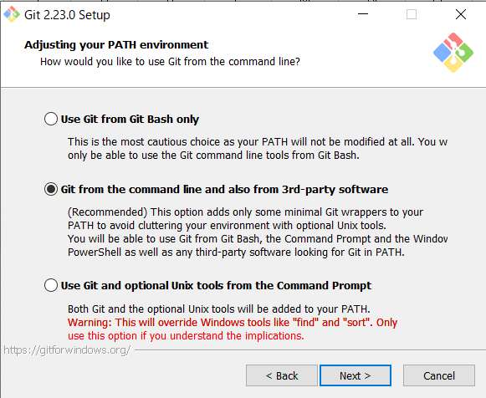

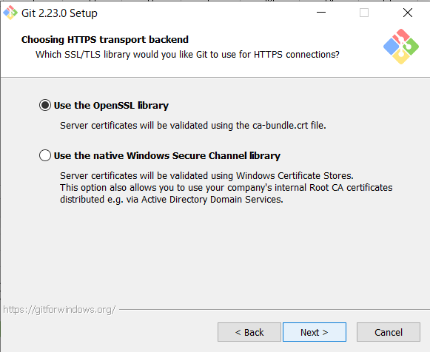

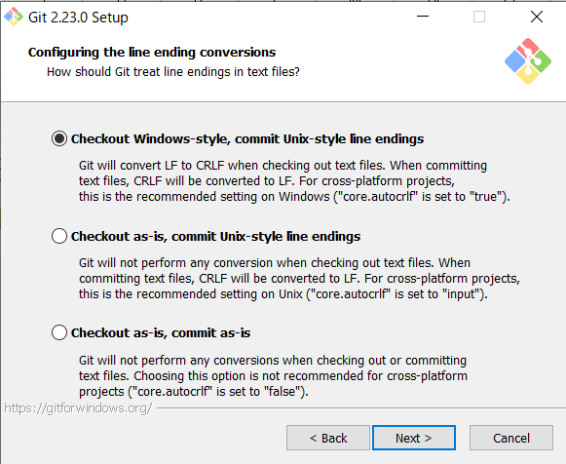

⑥ | 以下の画面で「Use Windows' default console window」を選択し「Next」を押下
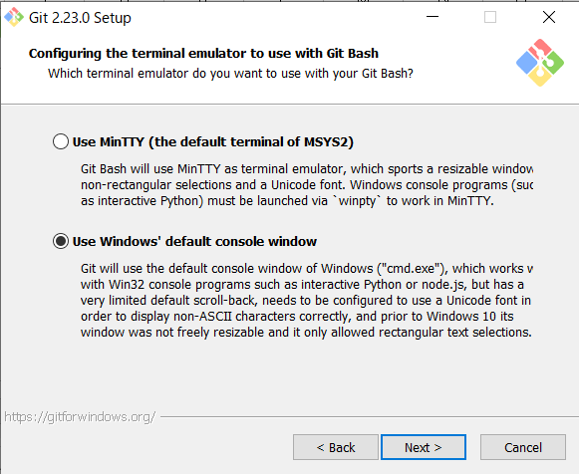

⑦ | 以下の画面で「Enable symbolic links」を選択しNextを押下
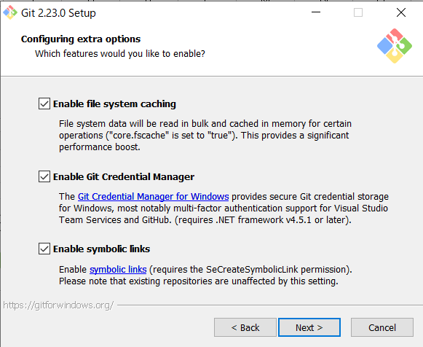

⑧ | 「Install」を押下
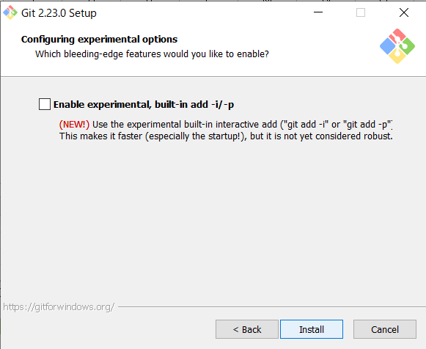

⑨ | インストール完了画面で「View Release Notes」のチェックを外し「Finish」を押下
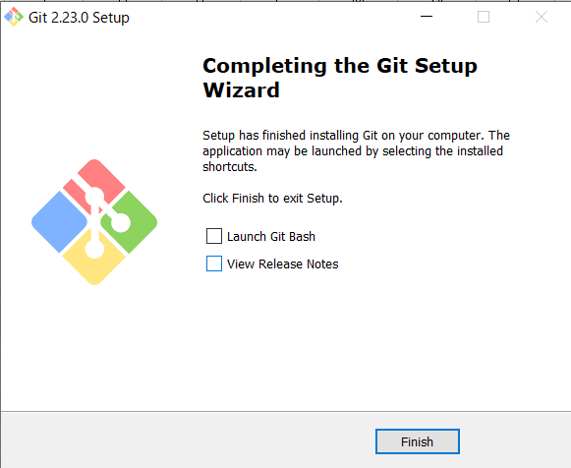

⑩ | 「Windwsキー」+「Rキー」を押下し、以下のように入力し「OK」を押す
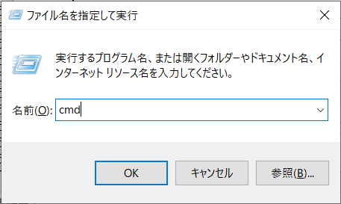

⑪ | コマンドプロントに以下の内容を入力します。
 | git config --global user.name 「任意のユーザー名」
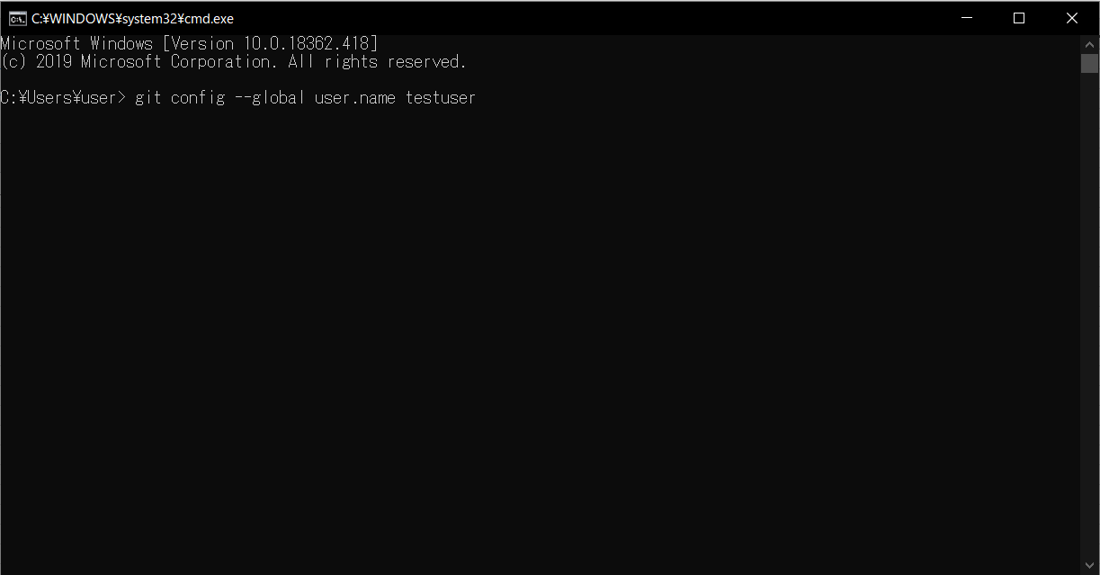

 | git config --global user.email 「任意のメールアドレス」

